상품제안서
스칸디아 발매트 | 상품코드: F28522

 |  |  |  |  |  |  | 02-412-0044 | www.easy1.co.kr
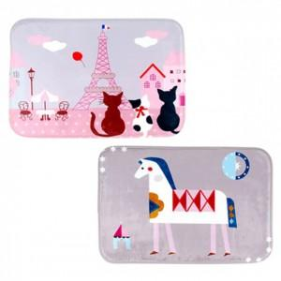

【상세/제작정보】 | .

【인쇄/포장옵션】 | / 포장불가능

【공급단가】 | 수량 | 80~ | 240~ | 400~ | 1,000~ | 3,000~
*VAT별도 | 단가 | 4,200원 | 4,130원 | 4,020원 | 3,950원 | 3,850원

【상품 URL】 | https://dev.easy1.co.kr:443/src/goods_detail.php?gdno=28522

